CollectiveAccess
Image | Object | Description | Date
 | Facture vierge ou bon de commande (12-014) | Facture vierge ou bon de commande datant d'environ 1920 pour l'entreprise de déménagements et transports en tous genres de Nicolas PIN à Clichy (département des Hauts-de-Seine en région Île-de-France).
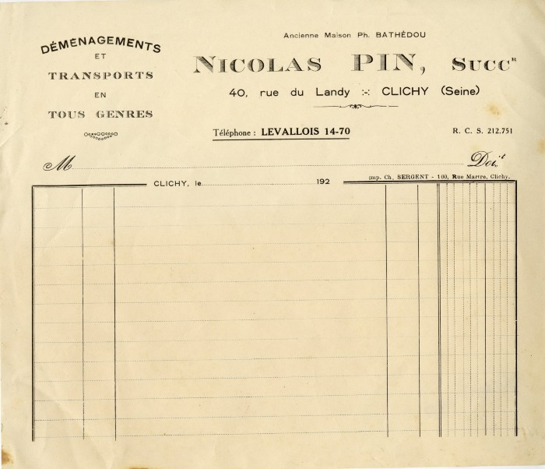 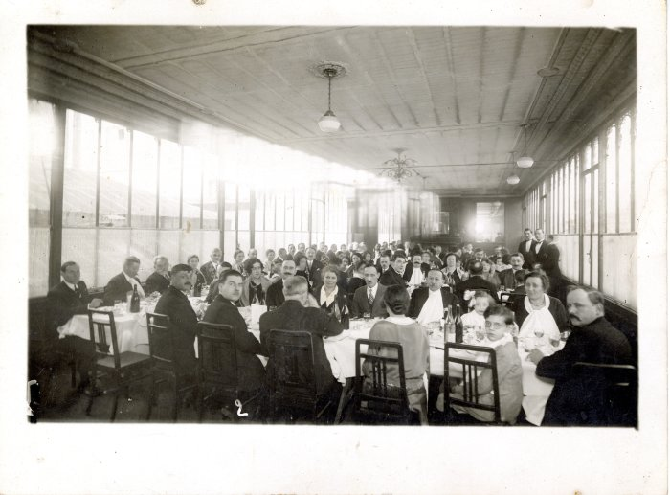 | Photo d'un banquet des sizerets à Paris dans les années 30 (40-013) | Photo d'un banquet des sizerets à Paris dans les années 30
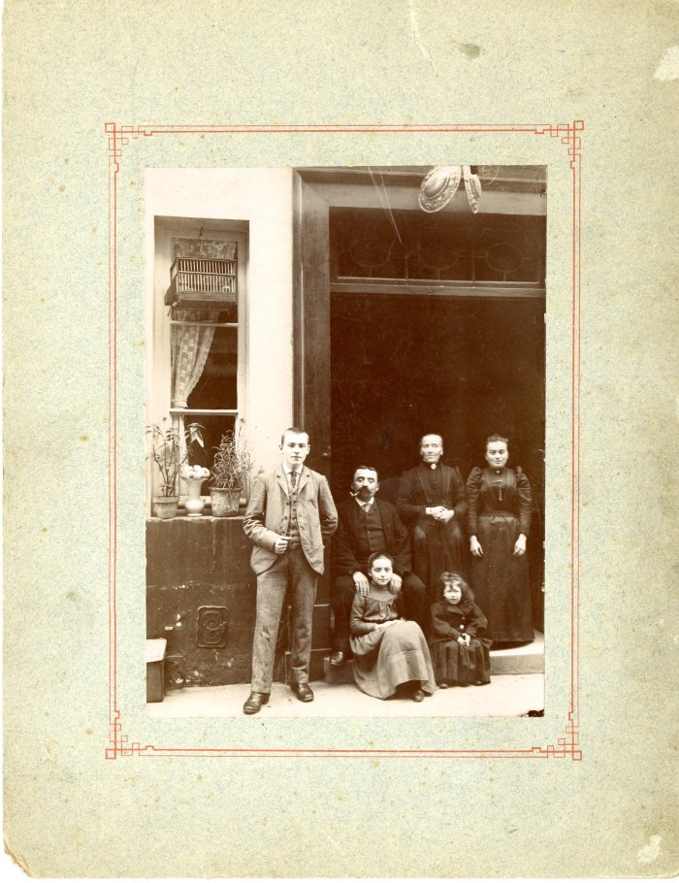
 | Photo de la famille DEFFAYET à Paris (24-001) | Photo de la famille DEFFAYET à Paris dans les années 1900 De gauche à droite : Pierre DEFFAYET, Jean-Marie DEFFAYET, Anne-Marie RICHARD, Marie DEFFAYET (épouse Elie JOENNOZ), Lucie DEFFAYET (épouse Jean PAULIER), Clémentine DEFFAYET (décédée jeune)

